기본작업-3
지역별 도서관 운영현황
 |  |  |  |  | 고급필터
지역 | 공공도서관 | 전문도서관 | 대학도서관 | 학교도서관
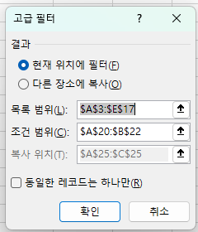
경기 | 105 | 135 | 34 | 867
서울 | 135 | 204 | 42 | 1,064
인천 | 86 | 93 | 16 | 537
충남 | 54 | 58 | 22 | 356
충북 | 38 | 47 | 21 | 313
경남 | 35 | 68 | 16 | 542
경북 | 26 | 51 | 23 | 315
전남 | 40 | 37 | 25 | 352
전북 | 31 | 29 | 13 | 311
강원 | 28 | 16 | 18 | 295
부산 | 111 | 107 | 31 | 684
대구 | 33 | 24 | 22 | 430
울산 | 24 | 19 | 15 | 267
제주 | 26 | 22 | 13 | 199

전문도서관 | 학교도서관
>=100
 | <=300

지역 | 전문도서관 | 학교도서관
경기 | 135 | 867
서울 | 204 | 1,064
강원 | 16 | 295
부산 | 107 | 684
울산 | 19 | 267
제주 | 22 | 199

 |  |  |  |  |  | 지역 | 전문도서관 | 학교도서관

차트작업
품목별 매입/사용 현황

품목 | 단가 | 매입량 | 사용량 | 재고량
샴푸 | 6,800 | 120 | 112 | 8
염색약 | 5,750 | 150 | 128 | 22
트리트먼트 | 7,900 | 100 | 79 | 21
에센스 | 8,200 | 80 | 61 | 19
파마약 | 4,900 | 220 | 208 | 12
중화제 | 3,550 | 200 | 184 | 16
합계 | 37,100 | 870 | 772 | 98

